리뷰 리포트
리뷰 작성 정보
리뷰 버전
V1.0
리뷰 작성자
김유진
리뷰 작성일
18.04.16

 | 번호 | 검토 항목 | 참고 기획서 | 참고 페이지 | 기획서 목차 항목 | 기획서 명시 내용 | 리뷰 내용 | 비고
 | No.001 | 오류 | 잭팟 UI 기획서 V1.3 | 4 | 3.2 세이브슬롯 팝업창 | 세이브슬롯 팝업 3번 : 닫기버튼 - 팝업창을 닫는 버튼 - ESC 키를 누르거나, 해당 버튼을 클릭 할 경우 세이브슬롯 팝업이 닫힌다. 4번 : 미리보기 이미지 - 게임 저장 시의 게임 배경 이미지가 저장된다. - ESC 키를 누르거나, 해당 버튼을 클릭 할 경우 세이브슬롯 팝업이 닫힌다. | 오류 닫기버튼 항목에서 알 수 있듯이 세이브슬롯 팝업을 닫는 버튼은 3번의 '닫기버튼'이다. 닫기버튼이 이미 팝업을 닫는 UI 버튼으로 적용되고 있는데 미리보기 이미지가 팝업을 닫는 UI 버튼과 동일한 내용을 담고 있는 부분은 불필요하게 느껴진다.
 | No.002 | 오류 내용 누락 | 잭팟 UI 기획서 V1.3 | 5 | 3.2 세이브슬롯 팝업창 | 세이브슬롯 팝업 7번 : 수집 증거 - 7번의 속성을 설명하기 위해 존재하는 텍스트 | 오류 '수집 증거'의 속성이 들어나는 것은 8번의 '찾은 증거량'이기 때문에 7번의 속성이 아닌 8번의 속성으로 수정해야한다. 내용 누락 '수집 증거'는 Evidence라 써져있다는 세부 설명을 추가해야한다. | 5페이지 5번 : 플레이 타임 참고
 | No.003 | 오류 | 잭팟 UI 기획서 V1.3 | 9 | 5.3 내용 레이어 구성 | 내용 항목UI 1번 : 증언 아이콘 - 증거 목록의 아이콘 2번 : 제목 텍스트 - 증거 목록의 설명(제목) 텍스트 3번 : 일러스트 - 증거 관련 일러스트 4번 : 증언 아이콘 - 증거 목록의 아이콘 | 오류 이름에는 분명 '증언 아이콘'이라 명시 되어있는데 세부 설명에는 '증거 목록의 아이콘'이라 명시되어있다. + 2번, 3번 항목은 이름에 '증언'이 포함되어있진 않으나, 세부 설명은 1번, 4번과 마찬가지로 '증거'가 포함되어있기에 전체적인 오류로 판단해 우선 명시내용에 포함시켰다.
 | No.004 | 설명 부족 | 잭팟 UI 기획서 V1.3 | 9 | 5.3 내용 레이어 구성 | 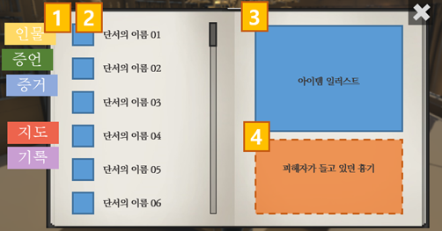 내용 항목 UI | 설명 부족 내용 항목 UI 이미지는 내용으로 추정컨대 증거 항목에 가깝다. 증거 항목 이외에도 수첩을 구성하는 항목은 인물, 증언, 지도가 존재하는데 증거 항목만의 내용 레이어 구성을 보여주고 있어 다른 항목의 내용 레이어 구성을 알 수가 없다. + 기록 항목은 후에 따로 후술되기 때문에 포함시키지 않았다.
 | No.005 | 오류 | 잭팟 UI 기획서 V1.3 | 10 | 5.4 기록(저장) | 기록 UI 2번 : 플레이 타임 - 2번의 속성을 설명하기 위해 존재하는 텍스트 - Playtime 이라 써져있다. | 오류 플레이 타임의 속성이 들어나는 것은 3번의 '타임 기록'이기 때문에 2번의 속성이 아닌 3번의 속성으로 수정해야한다. | 5페이지 5번 : 플레이 타임 참고
 | No.006 | 내용 누락 | 잭팟 UI 기획서 V1.3 | 11 | 5.4 기록(저장) | 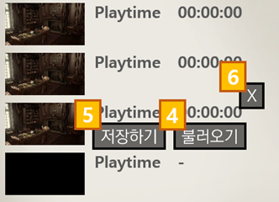 UI 영역 비교(버튼을 누를 시) 4번 : 기록 불러오기 - 기록 불러오기 확인 팝업 5번 : 기록 저장하기 - 기록 저장하기 확인 팝업 - 기록 삭제하기 확인 팝업 | 내용 누락 UI 영역 비교(버튼 누를 시)의 이미지에는 분명 4번 불러오기, 5번 저장하기, 6번 X 버튼이 존재하지만 기획서 항목에는 6번 X 버튼에 대한 설명이 포함되어있지 않다. 또한 존재하지 않는 '기록 삭제하기 확인 팝업'에 대한 설명이 포함되어있는데 예시로 4번의 '불러오기' 버튼을 누를 시 '기록 불러오기 확인 팝업'이 출력되는 반면, '기록 삭제하기 확인 팝업'은 어떠한 경로(버튼 등)을 통해 들어갈 수 있는지에 대한 설명이 포함되어있지 않다.

